Add an expiry claim
 | Add an expiry claim to the access token payload when logging in
 | Giá trị thời hạn sử dụng access token jwt mình nên để giá trị nhỏ. Nếu để thời gian lớn quá thì đồng nghĩa với việc access token có thể được sử dụng trong thời gian dài mà ko cần kiểm tra xem
 | xem user đó có còn đang access hay không. Thông thường thì chỉ để là 5 phút

 | Expiration Time
 | https://datatracker.ietf.org/doc/html/rfc7519#section-4.1.4
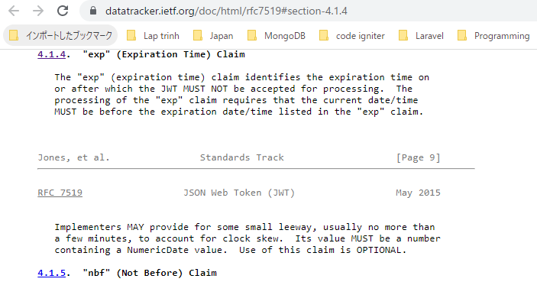

 | time
 | https://www.php.net/manual/en/function.time.php
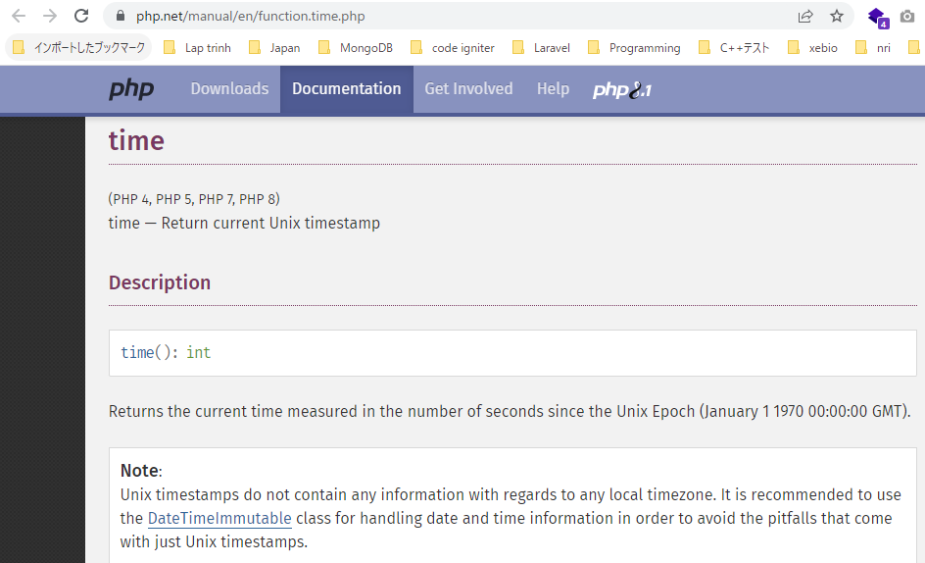

構成
 | rest-api-php
 |  | 1.api-basics
 |  | 2.http-basics
 |  | 3.rest-and-restful-apis
 |  |  | 1.access-a-restful-api
 |  |  |  | gists.php
 |  |  |  | index.php
 |  |  | 2.guzzlehttp
 |  |  | 3.use-an-sdk
 |  |  | 4.create-a-restful-api
 |  |  |  | api
 |  |  |  |  | .htaccess
 |  |  |  |  | bootstrap.php
 |  |  |  |  | index.php
 |  |  |  |  | login.php | → | code
 |  |  |  | database
 |  |  |  |  | 1.create_database.sql
 |  |  |  |  | 2.create_task_table.sql
 |  |  |  |  | 3.insert_task_table.sql
 |  |  |  |  | 4.create_user_table.sql
 |  |  |  |  | 5.link_tasks_to_users.sql
 |  |  |  | src
 |  |  |  |  | Auth.php
 |  |  |  |  | Database.php
 |  |  |  |  | ErrorHandler.php
 |  |  |  |  | InvalidSignatureException.php
 |  |  |  |  | JWTCodec.php
 |  |  |  |  | TaskController.php
 |  |  |  |  | TaskGateway.php
 |  |  |  |  | UserGateway.php
 |  |  |  | vendor
 |  |  |  | .env
 |  |  |  | composer.json
 |  |  |  | register.php

rest-api-php\4.create-a-restful-api\api\login.php
 | <?php

 | declare(strict_types=1);

 | require __DIR__ . "/bootstrap.php";

 | ini_set("display_errors", "On");

 | if ($_SERVER["REQUEST_METHOD"] !== "POST") {

 | http_response_code(405);
 | header("Allow: POST");
 | exit;
 | }

 | $data = (array) json_decode(file_get_contents("php://input"), true);

 | if (
 | !array_key_exists("username", $data) ||
 | !array_key_exists("password", $data)
 | ) {

 | http_response_code(400);
 | echo json_encode(["message" => "missing login credentials"]);
 | exit;
 | }

 | $database = new Database(
 | $_ENV["DB_HOST"],
 | $_ENV["DB_NAME"],
 | $_ENV["DB_USER"],
 | $_ENV["DB_PASS"]
 | );

 | $user_gateway = new UserGateway($database);

 | $user = $user_gateway->getByUsername($data["username"]);

 | if ($user === []) {

 | http_response_code(401);
 | echo json_encode(["message" => "invalid authentication"]);
 | exit;
 | }

 | if (!password_verify($data["password"], $user["password_hash"])) {

 | http_response_code(401);
 | echo json_encode(["message" => "invalid authentication"]);
 | exit;
 | }

 | $payload = [
 | "sub" => $user["id"],
 | "name" => $user["name"],
 | "exp" => time() + 20
 | ];

 | $codec = new JWTCodec($_ENV["SECRET_KEY"]);
 | $access_token = $codec->encode($payload);

 | echo json_encode([
 | "access_token" => $access_token
 | ]);

